服务器+服务建议
AXUS 硕讯UNC-C ERP/OA系统高性能解决方案 ——华硕企业级解决方案中心
一、方案推荐产品型号及价格
品类 | 型号 | 数量 | 市场价 | 合计 | 实拍图
ERP专用超融合服务器 | TS305E5SS-D2D9E2322422 | 1 | ¥73,900.00 | ¥29,600.00
 | COW TPM算力提升模块 （选配） | 0 | ¥15,000.00 | ¥0.00
数据备份及容灾（选配） | BAK-TS100E3-L-2T | 1 | ¥20,000.00 | ¥8,000.00
价格总计 |  | 折扣率 | —— | ¥37,600.00
二、服务器产品配置参数
硬件配置 | 硕讯固态加速专用服务器（小型塔式静音）。 基础硬件：小型塔式架构，静音电源；32G DDR4 RECC物理内存，1个12C24T@2.2G CPU(24CPU)；6个硬盘接口，配置1个240G SSD系统盘、1个960G 72K IOPS企业级高密度读写数据加速盘、1个2T SATA数据备份盘，支持RAID5/RAID6；2个千兆网络接口； 安全防护：系统一键还原、数据备份、系统加固等（详见功能介绍）； 运行环境：预装指定的系统和数据库，以及管理软件所需的环境软件，均不含正版授权，请购买正版软件； 保修服务：产品整机三年全保修、管理软件专属应用保障级服务（白金级的硬件保修服务、方案级安装及部署服务、软件安全运营保障服务、紧急状态下的救急服务，详见服务条款）。
COW模块 | COW模块可以有效提升磁盘IOPS指数，同时提升数据库TPM综合算力指数50%以上，建议配合UPS使用；（16G 及以上内存选配）
72K-550K IOPS 1220K TPM数据库超高处理性能 | ERP/OA专用高性能数据盘——数据中心级固态RAID效验存储系统，最高型号可提供高达510K IOPS ，80万 TPM处理能力。为了进一步降低写延时，采用分层缓存机制。前端 cache 相比后端 buffer 的处理逻辑更靠近控制器核心处理单元，速率更高。AES256 自加密、全路径数据保护、增强掉电保护技术，为企业用户的业务保驾护航。
 | 性能提升 | 200%-1000% |  | 安全性提升 | 150%
 | 账套引入 | 提升200%-1000% |  | 年度表输出 | 200%-1000%
 | 普通报表输出 | 200%-700% |  | 预算分析表查询 | 200%-700%
 | 预算执行数抽取 | 300%-1000% |  | 个别环境 | 30倍提升
 | 预算调整单查询 | 200%-700% |  | 极个别应用 | 无明显提升
方案功能简介 | 勒索病毒防护（选配）、操作系统及数据库一键备份及还原、物理数据和账套文件分钟级备份、高性能物理数据；
服务保障 | 白金级的硬件保修服务、系统日常运维保障服务、软件安全运营保护服务（详见附件1）；
三、解决方案拓扑结构图
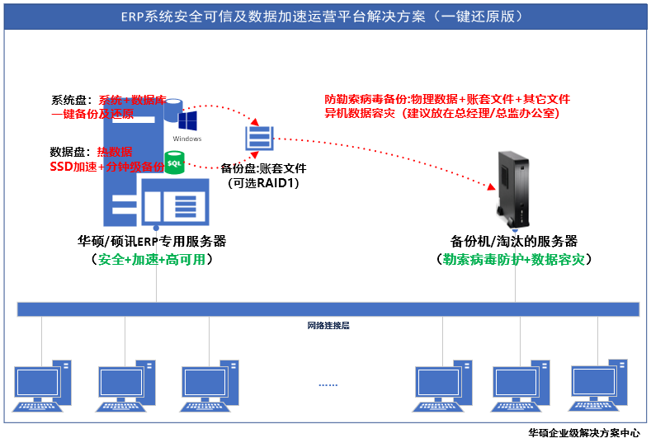

四、本解决方案的五大特点
系统级故障快速还原架构 | ERP服务器是企业核心数据主要载体，随着应用越来越复杂、数据量越大越大、运行效率会越来越低。专门为ERP设计的系统快速还原架构，可以在30分钟内快速还原系统、数据库、软件、升级包和相关插件内容。大大降低了系统停机时间，让系统层故障还原变得简单、高效。（配合指定备份系统可以有效降低勒索病毒风险）
ERP高性能平台 | 对于财务ERP应用来说，数据库数据会越来越多，服务器运行效率会逐步降低。ERP专用服务器采用智能IO管控系统、ERP高性能加速模型，同等CPU、内存配置，比常规服务器快2倍以上。
安全的 数据保护模型 | 档案级的数据保护模式。整个系统保存了3份数据（热数据1份，备份盘1份，异机容灾数据1份），其中数据是保存在2个独立的硬件上（热数据和账套文件在2个独立的物理存储上），Linux异构平台（选配）1份数据。
勒索病毒 的安全防护 | （选配）微塔备份机可有效预防Windows勒索病毒，并实现ERP系统的数据容灾。而且，备份机自动备份新建账套（防止忘记设定备份）、备份后微信通知（防止备份失败自己不知道）、SQLServer数据库备份数据校验（确保可还原）。
ERP专属 的服务保障 | 提供应用保障级服务，不仅提供白金级硬件维修服务，还提供系统和数据库的运维服务，病毒清理服务、数据安全防护服务，以及紧急救援服务。避免了普通服务器故障长时间停机的现象。详见附件1.
附件1：详细服务条款；附件2：微塔备份产品及功能介绍

附件1
ERP系统专属保障服务列表 ——华硕企业级解决方案中心
财务/ERP用户基础服务保障
专属基础服务（质保、换新、升级、退货） | 3年硬件质保服务 | 保修期内零部件故障只换不修
 | 1个月内换新服务 | 1个月内出现不可接受的硬件故障，免费换新
 | 1个月内升级服务 | 1个月内可申请补差价调换成其他高配置服务器（用户需承担运费及上门费用）
 | 7天无理由退货 | 7天内在不影响二次销售的情况下、无条件退货。（用户承担运费或上门费用）
财务/ERP用户运维服务保障
专属运维服务（白金、安装、加固、杀毒） | 3年白金工程师技术支持服务 | 白金工程师提供远程技术支持服务。（白金工程师和客服的区别是白金工程师经验丰富，能远程登陆服务器进行故障分析和排查。）
 | 3年远程安装系统和数据库 | 安装操作系统及各项功能参数设置、安装数据库、安装杀毒软件、安装应用软件所需的插件；
 | 3年远程系统安全加固服务 | 根据ERP软件的需求，进行各种安全加固和设置。如Windows系统补丁、防火墙设置、各种端口关闭或禁用、共享关闭、权限设置等；
 | 3年1次系统和病毒清理服务 | 提供1次免费的远程清理服务。清理一些没用的临时数据，提升速度；病毒查杀，清理病毒，处理被隔离的文件。
财务/ERP用户高级服务保障
专属高级服务（咨询、部署、诊断、检测、备机） | 3年部署咨询服务 | 随着客户的发展和数据量增长，根据客户端数量、数据量大小、软件对数据的读写频率、能接受的停机时间、数据安全保护等级等情况，提供专业的改善升级方案；
 | 3年运行环境部署服务 | ERP使用环境部署服务。根据实际环境部署各类数据存储空间、数据备份策略、系统灾备策略、网络环境、应急策略等；
 | 3年远程应用诊断服务 | 系统运行变慢、软件运行变慢、远程站点访问变慢等问题诊断；
 | 3年远程运行环境检测 | 不定期提供远程环境检测、备份策略检测、备份效果检测等，提供检测报告；
 | 3年硬件故障诊断及排除 | 复杂情况，无法判断具体故障点时，白金工程师安排现场服务人员带齐所有可能故障的备件或同型号整机上门，现场一次性解决硬件故障。
 | 3年系统盘更换服务 | 系统级故障；例如中病毒或者系统长时间运行出现的雪崩效应等，直接更换带系统和数据库的硬盘，减少服务器停机时间；3年内免费提供1次更换系统盘服务；
 | 3年备用服务器支持 | ERP系统运行异常、无法判断软件或硬件故障时；提供配置接近或更高配置的备用服务器给用户使用。（免费使用时间一周）
备注 | 为降低货品物流损坏概率，所有产品升级退换等，只接受顺丰收发、其他物流造成的任何损失均由用户承担。如需提供非服务条款内的额外上门服务，每天标准价人民币2000.00元。

附件2
ERP系统安全可信及数据加速运营平台解决方案-防勒索病毒选配 ——华硕企业级解决方案中心
产品 |  | 描述
BAK-TS100E3-L-1T/2T/4T |  | 选择此独立的全自动网络备份机，可实现Windows勒索病毒的防护以及实现数据的容灾。建议不要和服务器放在一个房间，放在财务总监办公室或总经理办公室。 1、嵌入式操作系统，有效防止Windows勒索病毒； 2、设置好备份策略后，可对一台服务器的数据和文件进行智能自动全量备份、自动增量备份、自动删除备份； 3、邮件通知：备份结束后，发邮件通知管理员备份是否成功； 4、备份校验：保证备份数据的可恢复； 5、独立的网络备份设备，实现数据的异机或异地容灾。
备份软件授权及功能模块 | 授权 | 对1台服务器进行数据库和文件的备份；
 | 数据库支持 | 支持MSSQL、ORACLE、MySQL；
 | 文件备份 | 目前已存在的任何文件（Office、压缩、图片、视频、其他）；
 | 备份类型 | 数据库及文件全局备份和增量备份；
 | 一键备份 | 采用免安装、免注册设计，即买即用。设置结束后，可通过一键备份按钮实现一键快速备份；
 | 可视化备份 | 可以清楚看见备份的过程，一直到备份结束，避免没有备份成功以为成功的惨剧发生；
 | 异机备份 | 数据不但可以备份到备份机上，还可以将数据备份到局域网内其它服务器或电脑上；
 | 多级备份 | 支持多级备份，如先备份到备份机上，然后再备份一份到NAS/FTP服务器上，再备份一份到硕讯备份云上（云备份需要单独收费）；
 | 备份间隔 | 最小间隔1分钟。对于特殊的用户，在不考虑对数据库影响的情况下，可以设定以5分钟为单位的增量备份，实现高速备份，最大限度的保护数据；
 | 备份接口 | 网络全自动备份、用户自定义自动删除N天前备份数据。
保修及服务 | 保修及服务 | 本产品硬件免费保修1年，摔坏不属于免费保修范围。硬件损坏后厂商提供直接换货服务，用户承担发出的运费，厂商承担发回的运费；
 | 产品服务 | 保修期后，用户可购买延保服务，详细金额，请咨询代理商；延保服务可以在保修期外发生故障时购买；
 | 技术支持 | 第1年提供免费的软件升级服务，三年内免费提供5X8小时电话和远程支持。
基础硬件 | 硬件配置 | 微塔式静音架构，Intel双核CPU，1个千兆网络接口。
 | 备份容量 | 1TB/2TB/4TB
注：其它备份方案请咨询解决方案中心

